Estadísticas
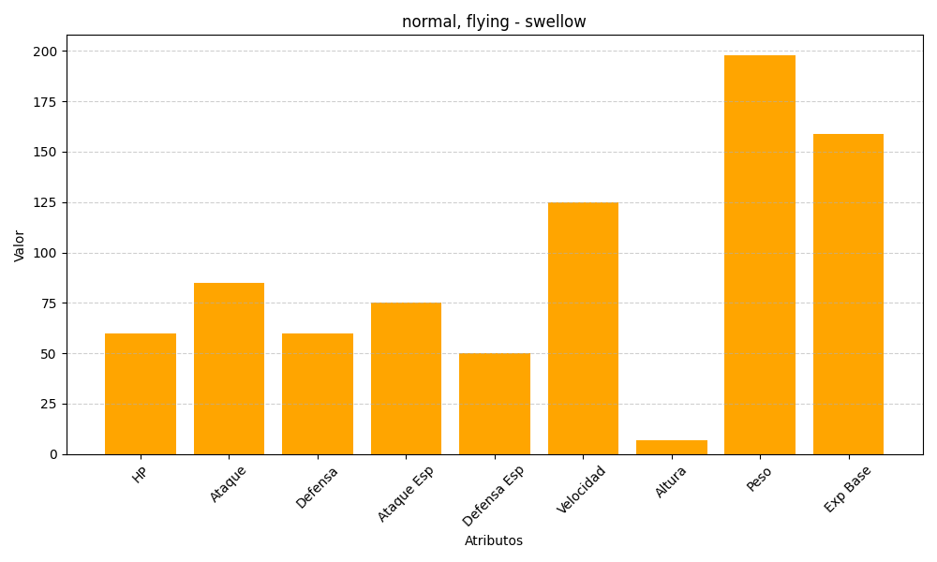
ID | Nombre | Tipo | HP | Ataque | Defensa | Ataque Especial | Defensa Especial | Velocidad | Altura | Peso | Experiencia Base
277 | swellow | normal, flying | 60 | 85 | 60 | 75 | 50 | 125 | 7 | 198 | 159

